Capa
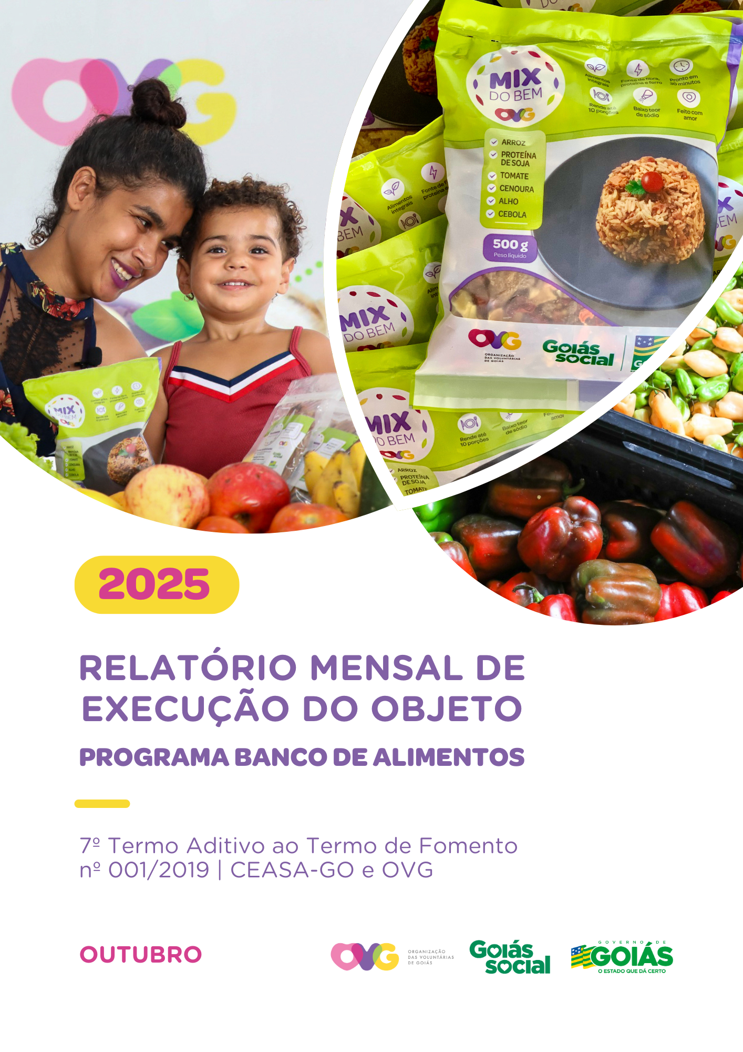

Relatório Sintético
ORGANIZAÇÃO DAS VOLUNTÁRIAS DE GOIÁS
7º TERMO ADITIVO AO TERMO DE FOMENTO Nº 001/2019 - CEASA/OVG
RELATÓRIO GERENCIAL MENSAL DE EXECUÇÃO
BANCO DE ALIMENTOS
PROTEÇÃO SOCIAL ÀS FAMÍLIAS E INDIVÍDUOS EM SITUAÇÃO DE VULNERABILIDADE SOCIAL
MÊS DE REFERÊNCIA: OUTUBRO / 2025
PROTEÇÃO SOCIAL BÁSICA - BANCO DE ALIMENTOS
UNIDADE EXECUTORA | ESPECIFICAÇÃO |  | METAS FÍSICAS
 |  |  | Realizadas
BANCO DE ALIMENTOS | Número de entidades cadastradas |  | 3
 | Número de indivíduos/famílias cadastrados |  | 80
 | Número de entidades atendidas |  | 84
 | Número de indivíduos/famílias atendidos |  | 3,363
 | Total de alimentos doados (KG) |  | 97,385.20
 | Total de doadores cadastrados |  | 2
 | Total de alimentos coletados/arrecadados (KG) |  | 97,425.00
 | Bairros de Goiânia atendidos |  | 41
 | Municípios atendidos (além de Goiânia) |  | 14
 | Distribuição |  | Diária (exceto domingos e feriados)

Plano de Ação
Causa: O Programa está sendo executado com base no Plano de Trabalho, com o desenvolvimento de atividades de coleta, seleção e distribuição de alimentos para entidades sociais e famílias em situação de vulnerabilidade e insegurança alimentar, superando a descrição do item "9. Metas", que prevê a entrega de, no mínimo, 60.000 kg de alimentos in natura (9.2) e atender, no mínimo, 1.500 famílias e 40 entidades por mês (9.3).
Medidas implementadas/a implementar: Como as atividades estão sendo desenvolvidas conforme previsto no Plano de Trabalho, não há medidas saneadoras a serem implementadas.
Prazo para tratar a causa: Não há prazo.
Ações Desenvolvidas
O Programa segue recebendo novos cadastramentos, sendo o de famílias realizado presencialmente e o de entidades sociais, por meio do site da OVG (www.ovg.org.br), com validação efetuada pela equipe de Serviço Social. Todas as ações desenvolvidas têm como objetivo apoiar e fortalecer a rede socioassistencial.
No âmbito das ações intersetoriais desenvolvidas na CEASA, o Banco de Alimentos, com o apoio da equipe de Segurança Interna, realiza o mapeamento e o acolhimento de famílias em situação de vulnerabilidade social que recorrem aos contêineres de resíduos em busca de alimentos impróprios para o consumo. Após a identificação, as famílias são encaminhadas para atendimento com assistente social, que realiza escuta qualificada, avalia as demandas apresentadas e efetiva os encaminhamentos necessários à rede socioassistencial. Para além da distribuição regular de alimentos, a iniciativa fortalece a promoção da segurança alimentar e nutricional por meio de atendimento humanizado. Paralelamente, a segurança alimentar e nutricional é reforçada pela busca ativa de alimentos, assegurando a destinação adequada dos produtos arrecadados.
A rotina diária de busca ativa realizada na CEASA assegura a captação de alimentos destinados à doação in natura e ao processamento. O volume arrecadado varia conforme a sazonalidade, a inflação e as condições ambientais. No período, foram distribuídos 97.385,20 kg de alimentos in natura a famílias em situação de vulnerabilidade social e a entidades socioassistenciais. Adicionalmente, foram concedidos 51.279 benefícios oriundos do processamento de alimentos, como o Mix do Bem e frutas desidratadas. A ação reafirma o compromisso com a sustentabilidade, a redução do desperdício de alimentos e a promoção da segurança alimentar e nutricional, por meio do aproveitamento integral dos alimentos.
No dia 10 de outubro, a Gerente do Banco de Alimentos participou da Reunião Ordinária do Conselho Estadual de Segurança Alimentar e Nutricional de Goiás (CONESAN-GO), realizada na Secretaria de Estado de Agricultura, Pecuária e Abastecimento (SEAPA). A pauta contemplou a apresentação dos dados de execução dos Programas de Aquisição de Alimentos (PAA), o fortalecimento dos Conselhos Municipais de Segurança Alimentar e Nutricional (CONSEA) e a discussão do Plano Estadual de Segurança Alimentar e Nutricional 2022-2026. Na ocasião, houve palestra do Professor Jorge Ricardo Arantes Borges sobre alimentação saudável nas escolas, além da apresentação do levantamento dos Grupos de Trabalho do CONESAN-GO e da temática da FAO (Organização das Nações Unidas para Alimentação e Agricultura): “De Mãos Dadas por Alimentos Melhores e um Futuro Melhor”.
No dia 16 de outubro, foi dada continuidade à entrega de cestas de hortifrútis adquiridas da agricultura familiar, com o objetivo de promover a alimentação adequada e saudável aos beneficiários do Programa Universitário do Bem (ProBem), bem como fomentar a comercialização dos produtos da agricultura familiar no Estado. Foram entregues 69 cestas de hortifrútis (690 kg) e 700 unidades de Mix do Bem.
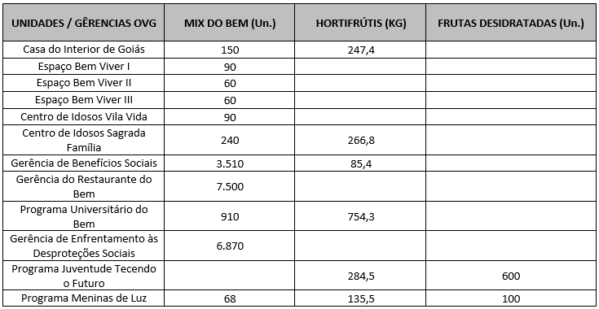 Após as capacitações sobre o Mix do Bem nas unidades e programas da OVG, neste mês foram realizados os seguintes atendimentos:
Nas ações do Goiás Social, o Banco de Alimentos participou com entrega e orientações sobre o Mix do Bem, por meio do OVG Perto de Você:
A equipe da Gerência do Banco de Alimentos também participou do evento Agro é Social nos seguintes municípios:
Goiânia, outubro de 2025.
Marília Araújo Silva |  | Luís Maurício Bessa Scartezini
Gerente do Banco de Alimentos |  | Gerente de Planejamento
Roberta Wendorf de Carvalho |  | Janine Almeida Silva Zaiden
Diretora de Unidades Socioassistenciais |  | Diretora de Planejamento e Gestão
Jarmund Nasser Junior |  | Adryanna Leonor Melo de Oliveira Caiado
Diretor Administrativo e Financeiro |  | Diretora Geral

Relatório Analítico
ORGANIZAÇÃO DAS VOLUNTÁRIAS DE GOIÁS
7º TERMO ADITIVO AO TERMO DE FOMENTO Nº 001/2019 - CEASA/OVG
RELATÓRIO ANALÍTICO: OPERACIONAL E METAS
BANCO DE ALIMENTOS
PROTEÇÃO SOCIAL ÀS FAMÍLIAS E INDIVÍDUOS EM SITUAÇÃO DE VULNERABILIDADE SOCIAL
REFERÊNCIA: OUTUBRO / 2025
PROTEÇÃO SOCIAL BÁSICA
OPERACIONALIZAÇÃO DAS AÇÕES DE PROTEÇÃO SOCIAL
Item Meta TF: 15.1 / Item Meta PT: 9.9.1
1. ATENDIMENTOS/MÊS |  |  | JUL/2019 A JUL/2025 | AGO | SET | OUT | NOV | DEZ | TOTAL SEM REPETIÇÃO
Número de entidades atendidas |  | RZ | 403 | 63 | 80 | 84 | 0 | 0 | 411
Número de indivíduos/famílias atendidos |  | RZ | 7,856 | 3,785 | 3,528 | 3,363 | 0 | 0 | 8,147

Item Meta TF: 15.1 / Item Meta PT: 9.9.2
2. CADASTRAMENTOS/MÊS |  |  | JUL/2019 A JUL/2025 | AGO | SET | OUT | NOV | DEZ | TOTAL
Novas entidades cadastradas com recebimento regular |  | RZ | 333 | 1 | 4 | 3 |  |  | 341
Novas entidades cadastradas para o Programa Aquisição de Alimentos Estadual (PAA) |  | RZ | 239 | 13 | 15 | 0 |  |  | 267
Novos indivíduos/famílias cadastrados |  | RZ | 7,108 | 134 | 77 | 80 |  |  | 7,399

Item Meta TF: 15.3 / Item Meta PT: 9.9.3
3. VOLUME DE DOAÇÕES (KG)/MÊS |  |  | JUL/2019 A JUL/2025 | AGO | SET | OUT | NOV | DEZ | TOTAL
Quantidade de alimentos coletados/arrecadados |  | RZ | 8,554,841.97 | 100,862.75 | 112,918.40 | 97,425.00 | 0.00 | 0.00 | 8,866,048.12
Quantidade de alimentos doados para famílias e entidades sociais |  | RZ | 8,306,265.98 | 101,807.65 | 109,376.74 | 97,385.20 | 0.00 | 0.00 | 8,614,835.57
Quantidade de alimentos destinados a instituições para alimentação animal |  | RZ | 201,645.42 | 926.60 | 900.00 | 450.00 | 0.00 | 0.00 | 203,922.02
Quantidade de alimentos selecionados para processamentos |  | RZ | 70,266.15 | 2,061.30 | 1,443.00 | 88.40 | 0.00 | 0.00 | 73,858.85
Estoque |  | RZ | 42,560.95 | 300.00 | 1,498.66 | 1,000.06 | 0.00 | 0.00 | 45,359.67
OBS.: Sempre que ficarem alimentos arrecadados em um mês para serem entregues no primeiro dia útil do mês seguinte, haverá registro na linha "ESTOQUE".
OBS.: O total de "alimentos coletados/arrecadados" é menor que a soma de "alimentos doados para famílias e entidades sociais", "alimentos destinados a instituições para alimentação animal" e "alimentos selecionados para processamentos" devido à aquisição, nos meses de junho, julho e agosto de 2020, de cestas de frutas e hortaliças da Cooperativa Mista dos Produtores de Hortifrutigranjeiros do Estado de Goiás (COMPHEGO) para serem entregues às famílias pela situação de emergência em razão da pandemia do Coronavírus. Diante disso, nesses meses, o volume de alimentos doados foi maior que a quantidade de alimentos coletados/arrecadados.

Item Meta TF: Não Possui / Item Meta PT: 9.9.5
4. AÇÕES SOCIAIS |  |  | JUL/2019 A JUL/2025 | AGO | SET | OUT | NOV | DEZ | TOTAL
Número de entidades que participaram |  | RZ | 2,078 | 0 | 0 | 6 |  |  | 2,084
Número de indivíduos/famílias que participaram |  | RZ | 4,957 | 3 | 39 | 40 |  |  | 5,039
5. DISTRIBUIÇÃO DE ALIMENTOS POR INSTITUIÇÃO / ENTIDADE E FAMÍLIA (KG)
Item Meta TF: 15.3 / Item Meta PT: 9.9.3
Bairros de Goiânia | Instituição / Entidade ATENDIDA EM GOIÂNIA |  | JUL/2019 A JUL/2025 | AGO | SET | OUT | NOV | DEZ | TOTAL
Santa Genoveva | Assembleia de Deus Aliança | RZ | 13,084.70 | 0.00 | 0.00 | 0.00 |  |  | 13,084.70
Bairro Goiá 2 | Assembleia de Deus Esperança | RZ | 20,489.86 | 0.00 | 0.00 | 0.00 |  |  | 20,489.86
Jardim Itaipu | Associação Desportiva Jardim Caravelas - ADEJAC | RZ | 6,298.40 | 0.00 | 297.80 | 0.00 |  |  | 6,596.20
 | Grupo Ecológico Ambiental Nacional Comando Pantera | RZ | 1,936.80 | 0.00 | 0.00 | 0.00 |  |  | 1,936.80
Jardim Guanabara | Assembleia de Deus Yeshua | RZ | 15,418.91 | 0.00 | 0.00 | 0.00 |  |  | 15,418.91
 | Centro de Recuperação Vida Nova | RZ | 56,181.14 | 646.50 | 220.90 | 338.50 |  |  | 57,387.04
 | Banco de Alimentos Mesa Brasil - SESC | RZ | 10,078.10 | 0.00 | 0.00 | 0.00 |  |  | 10,078.10
Jardim Guanabara I | CMEI Jardim Guanabara I - Conselho Gestor Construindo Cidadãos | RZ | 3,701.74 | 0.00 | 0.00 | 0.00 |  |  | 3,701.74
 | Instituto de Especialidades Conceito | RZ | 5,450.23 | 0.00 | 0.00 | 0.00 |  |  | 5,450.23
Jardim Guanabara II | Instituto de Apoio a Crianças e Adolescentes Casa do Pão | RZ | 225.00 | 0.00 | 0.00 | 0.00 |  |  | 225.00
 | Sociedade Renascer | RZ | 2,118.98 | 0.00 | 0.00 | 0.00 |  |  | 2,118.98
Jardim Guanabara III | CMEI Guanabara lll | RZ | 4,082.04 | 0.00 | 0.00 | 0.00 |  |  | 4,082.04
 | Comunidade Espirita Trabalho, Amor e FÉ - CETAF | RZ | 66,695.19 | 1,225.00 | 952.70 | 944.90 |  |  | 69,817.79
Jardim Vila Rica | Fraternidade Espírita Luz e Caridade | RZ | 2,525.90 | 0.00 | 193.80 | 222.70 |  |  | 2,942.40
Vila Montecelli | Associação Ambiental pela Vida e Sustentabilidade Social | RZ | 5,490.99 | 0.00 | 0.00 | 0.00 |  |  | 5,490.99
Residencial Vale dos Sonhos | Associação Beneficente do Residencial Vale dos Sonhos | RZ | 38,162.13 | 0.00 | 0.00 | 0.00 |  |  | 38,162.13
 | Igreja Batista Vale dos Sonhos | RZ | 12,972.24 | 0.00 | 0.00 | 0.00 |  |  | 12,972.24
 | Igreja Assembleia de Deus Ministério Vale dos Sonhos | RZ | 1,365.00 | 0.00 | 0.00 | 0.00 |  |  | 1,365.00
Residencial São Leopoldo | Associação Benefeciente Missões Compaixão | RZ | 2,200.40 | 0.00 | 0.00 | 0.00 |  |  | 2,200.40
...
Item Meta TF: 15.4 / Item Meta PT: 9.9.4
Whenik Oliveira |  | RZ | 11.50 | 0.00 | 0.00 | 0.00
Willia Alvez da Costa |  | RZ | 11,775.54 | 0.00 | 2,651.80 | 300.00
Willian Rose de Araújo |  | RZ | 9,598.50 | 0.00 | 0.00 | 478.60
Yan Alencar Silva |  | RZ | 377.60 | 0.00 | 0.00 | 0.00
SUB-TOTAL ARRECADAÇÕES PERMISSIONÁRIOS E PRODUTORES (KG) |  | RZ | 1,893,769.55 | 22,023.20 | 29,910.00 | 34,206.20
TOTAL ARRECADAÇÕES (KG) |  | RZ | 8,554,841.97 | 100,862.75 | 112,918.40 | 97,425.00
7. DESCRITIVO DAS DEMAIS ATIVIDADES
Item Meta TF: - / Item Meta PT: 9.9
Atividades relevantes por área técnica e/ou geral desenvolvidas na unidade (conforme Plano de Trabalho):
7.1 O recadastramento das entidades sociais atendidas segue em andamento. Conforme a Resolução OVG n° 002/2019, "as instituições deverão realizar a atualização de cadastro anualmente". Para garantir o cumprimento dessa exigência, a equipe da Gerência do Banco de Alimentos (GBA) está realizando visitas técnicas às entidades sociais, conforme as diretrizes da Resolução.
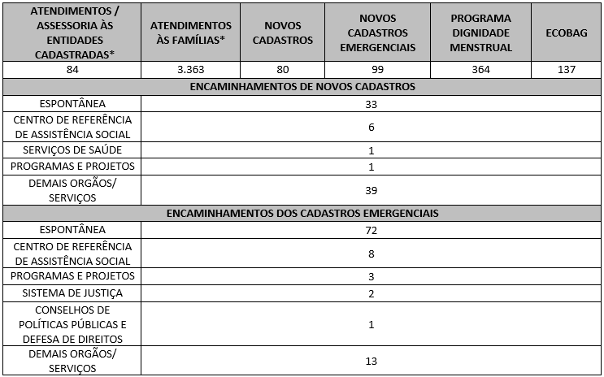 7.2 O Serviço Social realizou neste mês: Destacamos que a prioridade é atender a todos que procuram e se enquadram nos critérios do Programa Banco de Alimentos. Assim, as cestas para as famílias sofrem variação em quantidade (padrão de 15-20 kg), conforme os alimentos que são coletados na CEASA. Neste sentido, sempre que temos a diminuição ou aumento da coleta, a quantidade de alimentos da cesta sofre a mesma oscilação, mantendo a quantidade mínima para atender a necessidade nutricional das famílias. Além disso, os alimentos in natura são complementados com a entrega de kits de Mix do Bem e frutas desidratadas. O mesmo protocolo é seguido para as entidades sociais, o volume de alimento doado aumenta ou diminui conforme a coleta realizada.

7.3 Neste mês, foram realizadas capacitações com temáticas voltadas às Famílias e Entidades Sociais.
7.4 / 7.5 Foram realizadas ações coletivas voltadas ao bem-estar, à prevenção e atenção à saúde, promovendo cuidados aos beneficiários.
7.6 Em parceria com a Gerência de Voluntariado e Parcerias Sociais (GVPS), o Banco de Alimentos contou com o apoio de voluntários nas atividades rotineiras da unidade, contribuindo para o fortalecimento da execução das ações e para a promoção do engajamento social.
Impactos das atividades desenvolvidas (conforme Plano de Trabalho):
7.1 A integração do Sistema de Gestão Integrada (SGI) possibilitou o recadastramento on-line, otimizando o controle das informações das entidades sociais e eliminando o uso de papel, o que contribui para a sustentabilidade ambiental. Em funcionamento desde novembro de 2022, o SGI tem qualificado os processos de cadastro, monitoramento e acompanhamento das entidades atendidas, independente da unidade executora das atividades. O cadastro de famílias ocorre de forma contínua, de segunda a sexta-feira, com retirada semanal de alimentos em dias pré-definidos.
7.2 A equipe do Banco de Alimentos realiza busca ativa de famílias em situação de vulnerabilidade social, ofertando orientação e apoio às pessoas que recorrem aos contêineres da CEASA em busca de alimentos, assegurando o acesso a produtos adequados para o consumo e a promoção da segurança alimentar e nutricional. As famílias identificadas passam por atendimento e avaliação social, com os devidos encaminhamentos à rede socioassistencial, conforme as demandas apresentadas. O Serviço Social desenvolve trabalho contínuo de articulação intersetorial, visando garantir o acesso a serviços públicos e a ampliação do exercício dos direitos sociais. As assistentes sociais da OVG reafirmam, assim, o compromisso institucional com a redução das desigualdades e o fortalecimento da proteção social às populações em situação de vulnerabilidade.
7.3 Ação de Capacitação para Famílias: No dia 07 de outubro, o estagiário de Nutrição do Banco de Alimentos realizou ação educativa junto aos beneficiários, durante a distribuição das cestas de hortifrútis. A atividade teve como objetivo apresentar os fluxos internos do Banco de Alimentos, contemplando as etapas de recebimento, seleção e triagem dos alimentos, bem como esclarecer que produtos como as frutas desidratadas e o Mix do Bem são produzidos na própria unidade. Para facilitar a compreensão, foi utilizado banner ilustrativo com o fluxograma institucional, detalhando as etapas até a montagem das cestas. A abordagem também esclareceu a origem dos alimentos, provenientes de doações, e os fatores que influenciam a variação na composição das cestas, conforme a disponibilidade dos itens arrecadados. A atividade teve duração aproximada de três horas e contou com a participação de cerca de 40 beneficiários, que interagiram pontualmente ao longo da ação. Ao final, foram distribuídas frutas desidratadas aos participantes que relataram melhor compreensão acerca da origem e do processamento dos alimentos doados.
Ação de Capacitação para Entidades: No dia 02 de outubro, foi realizada capacitação com as entidades sociais cadastradas durante o momento de retirada dos kits de hortifrútis. A atividade teve como objetivo sensibilizar sobre a importância da hidratação adequada como estratégia de promoção da saúde, bem como orientar quanto aos sinais de desidratação, tais como boca seca, tontura, cansaço e urina escura. Também foram abordadas a superioridade da água em relação às bebidas adoçadas e a importância do consumo diário adequado de água. Durante a ação, foi ofertada água saborizada como exemplo de alternativa saudável para estimular a ingestão hídrica, além da entrega de material educativo. A atividade contou com a participação de seis entidades sociais.
7.4 Ações e Atividades Coletivas de Bem-estar Social com as Famílias: No dia 16 de outubro, foi realizada uma oficina temática em comemoração ao Dia da Pessoa Idosa e ao Outubro Rosa. A ação foi destinada a mulheres idosas, com duração aproximada de três horas, e constituiu um momento especial de celebração e integração, contemplando acolhida e apresentação musical, almoço de confraternização, bingo interativo e encerramento com entrega de brindes e cestas de hortifrútis. A iniciativa foi conduzida pelo Serviço Social, em parceria com a equipe de Nutrição, e contou com a participação de voluntários, Sr. Cirilo e sua esposa Elda, que realizaram apresentação musical durante o evento. Além disso, em alusão à campanha Outubro Rosa, ao longo de todo o mês foram realizadas abordagens temáticas com as mulheres durante atendimentos individuais, com distribuição de frases motivacionais e materiais informativos voltados à prevenção. Paralelamente, foram desenvolvidas ações específicas para a pessoa idosa, com entrega de materiais informativos, incluindo o Estatuto e a Cartilha da Pessoa Idosa, durante os atendimentos individuais, reforçando o conhecimento sobre direitos e cuidados.
...

Anexo Fotos
FOTOS - OUTUBRO 2025

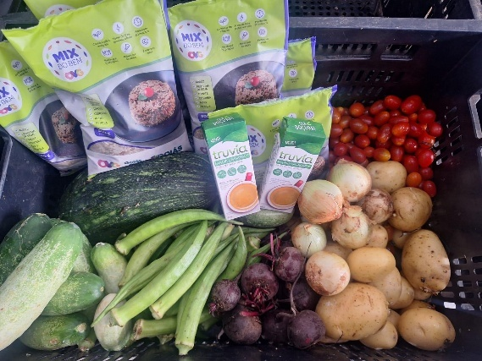
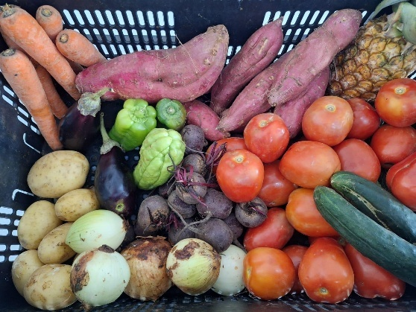
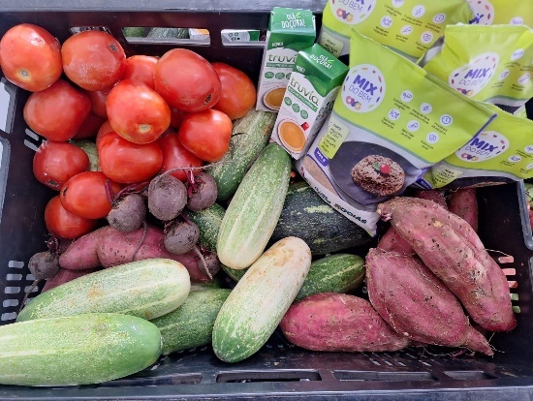

 | Distribuição de alimentos para as Famílias.
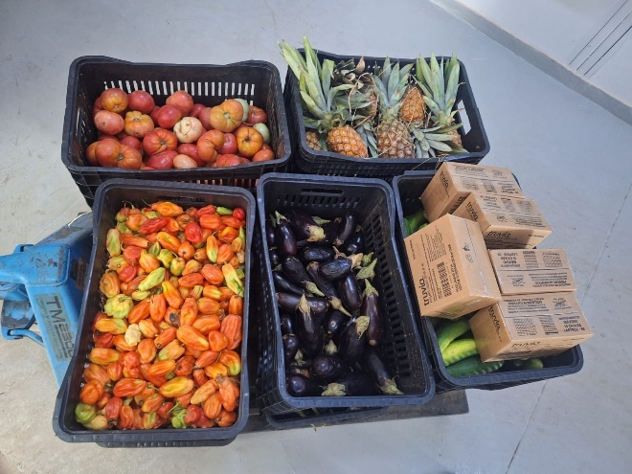
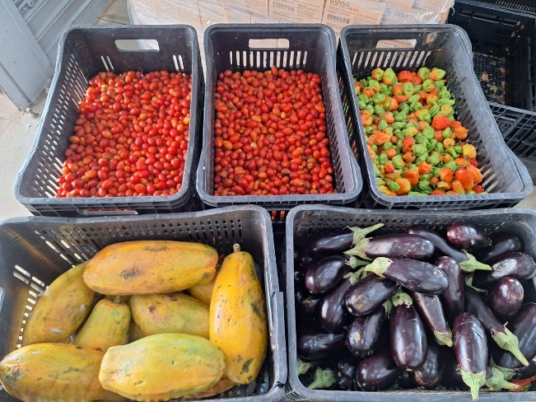
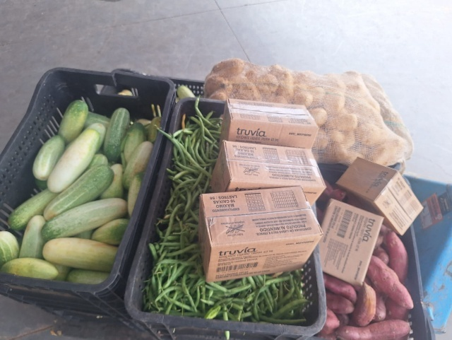

 | Distribuição de alimentos para as Entidades Sociais.
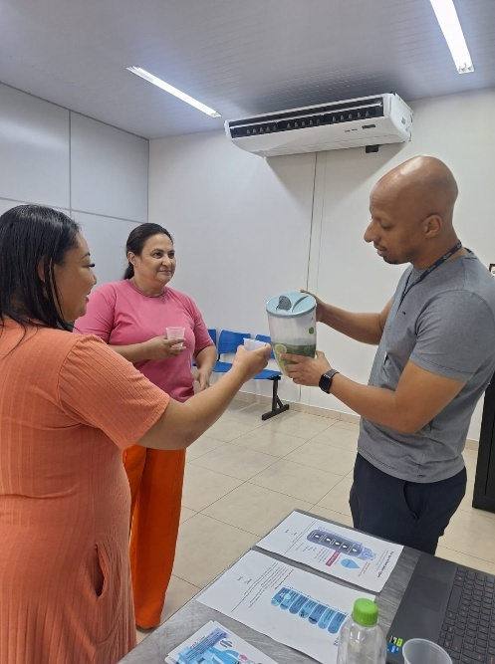
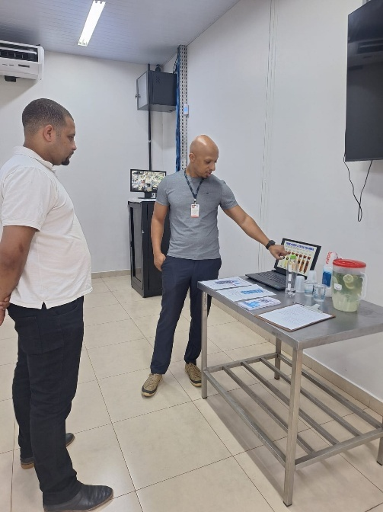

 | Capacitação com entidades sociais sobre a importância da hidratação adequada como estratégia de promoção da saúde.
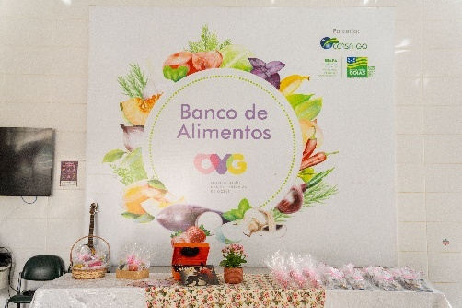
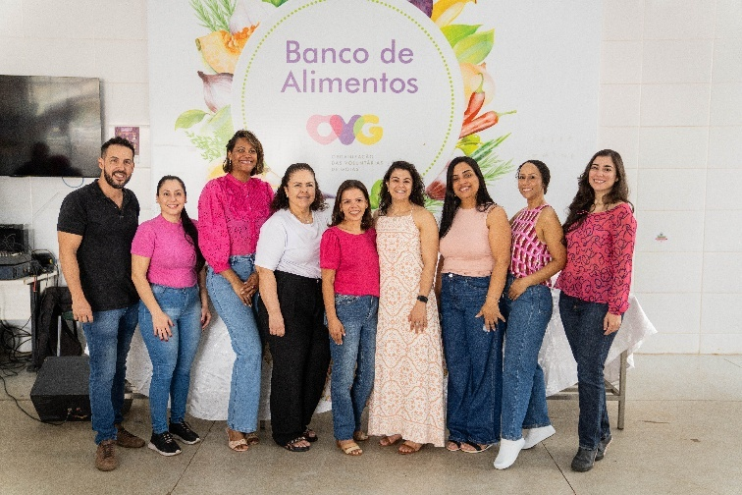
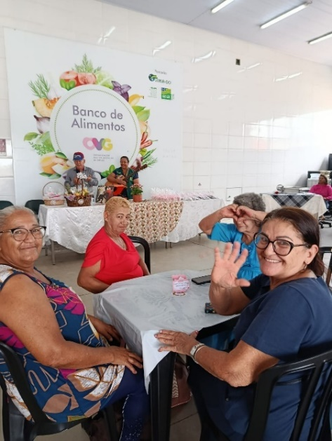

 | Oficina temática em alusão ao Dia da Pessoa Idosa e à campanha Outubro Rosa, destinada a mulheres idosas.

 | Voluntárias no apoio às atividades de empacotamento dos alimentos.

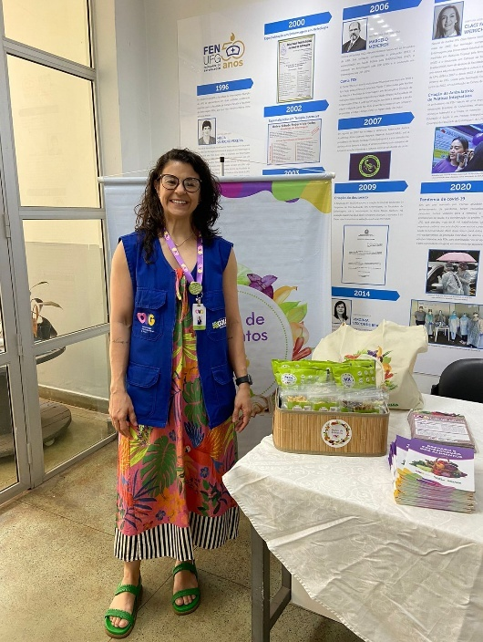

 | Participação na Audiência Pública sobre a Regulamentação da Alimentação Escolar Adequada e Saudável nas Instituições Educacionais de Goiânia.

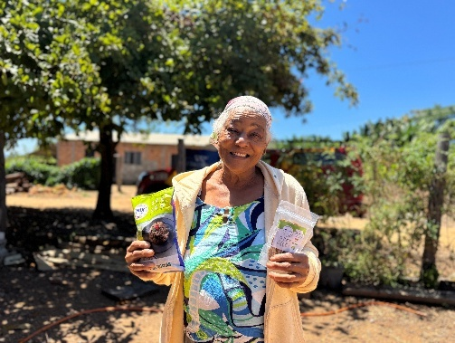
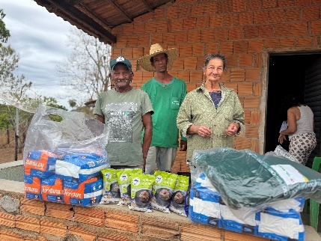

 | Operação Goiás Alerta e Solidário: Mobilização nos municípios goianos com alto risco de enchentes.

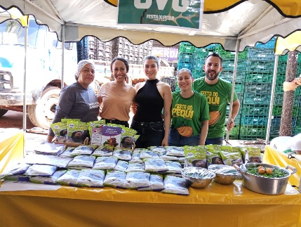
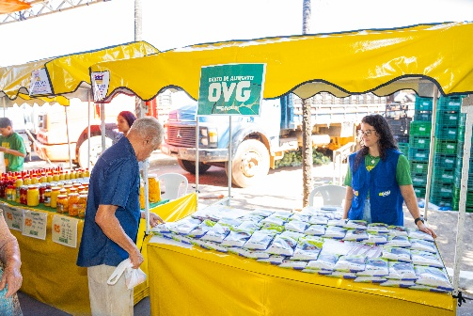
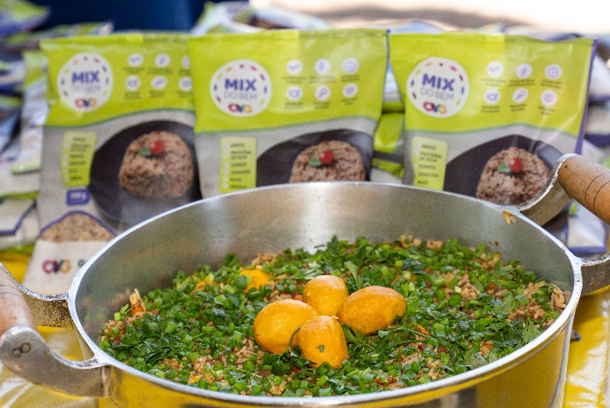

 | Participação na 5ª edição da Festa do Pequi, realizada na CEASA-GO.

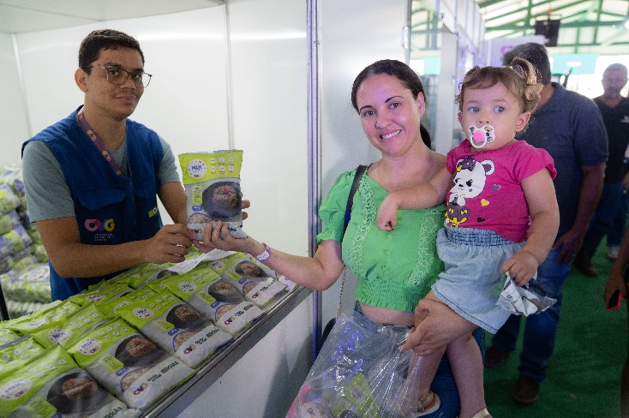
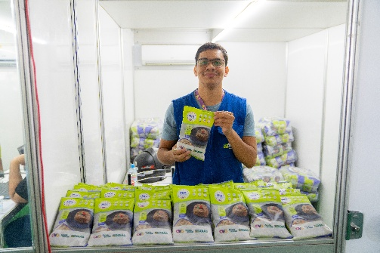

 | Ação Goiás Social no município de Guapó.

